Docs
Comprendre le déploiement d'Airbyte

Airbyte est conçu pour être déployé dans un cluster Kubernetes. Vous pouvez utiliser un fournisseur Cloud (tel qu'AWS, GCP, Azure), un nœud unique (comme une machine virtuelle EC2),
ou même l'installer localement sur votre ordinateur.
Nous recommandons vivement de déployer Airbyte en utilisant Helm et les valeurs de configuration documentées dans le "Helm chart".

Helm est un gestionnaire de paquets pour Kubernetes qui automatise le déploiement et la gestion d'applications complexes composées de microservices sur Kubernetes.
Reportez-vous à notre guide d'utilisation de Helm pour plus d'informations sur la manière de démarrer.
La section Infrastructure décrit l'infrastructure cloud recommandée par Airbyte pour chaque plateforme supportée. Gardez à l'esprit que ces guides sont destinés à vous aider,
mais que vous n'êtes pas obligé de les suivre. Airbyte est conçu pour être aussi flexible que possible afin de s'intégrer dans votre infrastructure existante.

1. Qu'est-ce que Helm ?
Si l'on compare Kubernetes à un système d'exploitation (comme Windows ou Linux), alors Helm est son gestionnaire de paquets (comme apt pour Ubuntu ou pip pour Python).
Son rôle est de regrouper tous les fichiers de configuration nécessaires à une application (comme Airbyte) dans un seul paquet appelé un Chart.

2. Pourquoi l'utiliser pour Airbyte ?
Airbyte n'est pas une simple application, c'est un ensemble de microservices (le serveur, l'interface, le planificateur, les connecteurs, etc.). Sans Helm, vous devriez :
 | Gérer manuellement des dizaines de fichiers de configuration (YAML).
 | Configurer les droits d'accès et les réseaux pour chaque service séparément.

Avec Helm, une seule commande suffit pour installer ou mettre à jour l'intégralité d'Airbyte avec les bonnes versions.

3. Les avantages en environnement Business
Standardisation : Vous utilisez les réglages recommandés par les créateurs d'Airbyte.
Gestion des versions : Si une mise à jour d'Airbyte pose problème, Helm permet de faire un "Rollback" (retour en arrière) vers la version précédente très facilement.
Personnalisation : Vous pouvez modifier un seul fichier (values.yaml) pour ajuster les ressources (mémoire, CPU) sans toucher au code complexe de l'application.

4. Différence avec votre installation actuelle
Actuellement, vous utilisez probablement Docker Compose sur WSL. C'est parfait pour le développement et les volumes de données intermédiaires. Helm est l'étape suivante :
elle intervient quand l'entreprise décide de passer en production sur un cluster de serveurs (Cloud).

le rôle spécifique du fichier values.yaml dans un déploiement Helm.

Le fichier values.yaml est le centre de contrôle d'un déploiement Helm. C'est ici que vous adaptez Airbyte aux besoins de votre entreprise sans modifier le code source de l'application.

1. Centralisation de la configuration
Au lieu de modifier des dizaines de fichiers techniques, vous ne touchez qu'à ce fichier unique pour définir :
Les ressources (CPU/Mémoire) : Vous pouvez allouer précisément la puissance nécessaire à chaque composant (ex: donner plus de mémoire au "Worker" qui gère l'extraction SQL Server).
Les accès réseaux : Configurer comment l'interface d'Airbyte est exposée (via un Ingress ou un LoadBalancer).

2. Gestion des secrets et de la sécurité
Dans un environnement business, la sécurité est prioritaire. Le values.yaml permet de lier Airbyte à vos coffres-forts de mots de passe ou de définir les identifiants de la base
de données interne d'Airbyte (Postgres).

3. Persistance des données
C'est dans ce fichier que vous configurez le stockage permanent. Par exemple, vous y définissez la taille des disques (PVC) pour que vos logs et l'état de vos synchronisations
ne soient pas perdus si un conteneur redémarre

Versionnement : On garde généralement le fichier values.yaml dans un dépôt Git. Cela permet de savoir exactement qui a modifié quoi dans la configuration d'Airbyte.
Réplicabilité : Si vous devez créer un environnement de "Test" identique à votre "Production", il vous suffit de réutiliser le même values.yaml.

1. Destination Default (Par défaut)

Principe : Airbyte ignore le nom du schéma d'origine (SQL Server) et envoie tout dans le schéma configuré par défaut dans les réglages de votre "Destination" Postgres (souvent public).
Conséquences : * Toutes vos tables (STADES, MATCHS, etc.) arrivent au même endroit, sans distinction d'origine.
Risque élevé de confusion si vous connectez plusieurs sources différentes à la même base Postgres.
Utilité : Projets très simples avec une seule source.

2. Mirror Source Structure (Recommandé)

Principe : Airbyte recrée exactement la même structure que la source. Puisque votre schéma SQL Server s'appelle CHAMPIONS_LIGUE, Airbyte crée automatiquement
un schéma CHAMPIONS_LIGUE dans Postgres.
Conséquences :
Fidélité totale : Vos analystes ne sont pas dépaysés, la structure est identique entre la source et la destination.
Automatisation : Idéal pour dbt, car vous pouvez prédire exactement où se trouvent les tables.
Propreté : Si vous ajoutez une source "FINANCES", elle ira dans son propre schéma séparé.

3. Custom Format (Format personnalisé)
Principe : Vous imposez un nom ou un modèle de nommage via une règle de texte. Par exemple, vous aviez saisi soccer_airbyte_raw.
Conséquences :
Contrôle total : Vous décidez exactement du nom des schémas.
Complexité : Vous devez gérer manuellement les conflits de noms.
Risque de blocage : Comme nous l'avons vu, forcer un nom peut parfois empêcher Airbyte de créer les "vraies tables" structurées s'il y a confusion entre le stockage
brut (Raw) et le schéma final.

Résumé de la situation actuelle
le choix "Mirror Source Structure" a été retenu pour garantir la compatibilité avec dbt et maintenir une hiérarchie de données professionnelle.
Colonnes Techniques : Commençant par _airbyte_ pour le suivi et l'audit.
Colonnes Métiers : capacite (bigint), nomStade (varchar), etc..

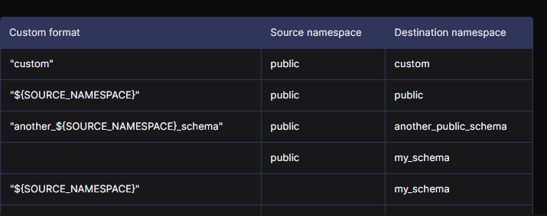

Ce tableau présente les différentes règles de transformation pour le Destination Namespace (l'espace de nommage ou schéma de destination)
lorsque vous utilisez l'option Custom format.
Il détaille comment Airbyte interprète vos instructions pour nommer le schéma dans Postgres en fonction de ce qui existe à la source :

Texte fixe ("custom") : Si vous saisissez un nom statique, toutes les données provenant du schéma public de la source seront envoyées dans un schéma nommé
exactement custom dans la destination.
Variable de namespace ("${SOURCE_NAMESPACE}") :

Si la source a un namespace (ex: public), la destination aura le même nom (public).
Si la source n'a pas de namespace défini, Airbyte utilise par défaut le schéma de destination configuré (ex: my_schema).
Combinaison dynamique ("another_${SOURCE_NAMESPACE}_schema") : Cette règle permet d'ajouter un préfixe ou un suffixe au nom d'origine. Un schéma
source public deviendra par exemple another_public_schema dans Postgres.
Champ vide : Si vous ne saisissez rien dans le format personnalisé, Airbyte utilise systématiquement le schéma par défaut défini dans les paramètres de la destination (my_schema).

Les avantages du contrôle total (Custom format)
Standardisation interne : Vous pouvez imposer une nomenclature stricte (par exemple : toujours ajouter le suffixe _raw) pour que n'importe quel nouvel utilisateur
comprenne immédiatement la nature des données.
Éviter les noms complexes : Si votre source SQL Server a des noms de schémas très longs ou peu clairs, vous pouvez les simplifier directement lors du transport vers Postgres.
Isolation : En utilisant un nom comme soccer_airbyte_raw, vous isolez physiquement les données importées par Airbyte des autres tables de votre base.

Ce qu'il faut surveiller avec ce choix

Le tableau montre que ce contrôle repose sur des variables comme ${SOURCE_NAMESPACE} :

Risque de collision : Si vous synchronisez deux bases différentes (ex: Compta et RH) vers le même schéma personnalisé, les tables portant le même nom (ex: UTILISATEURS)
vont s'écraser l'une l'autre.
Maintenance du Mapping : Comme vous l'avez vu, si Airbyte change de version ou si le mapping se verrouille, il est parfois plus difficile de retrouver quelle table source correspond
à quel nom personnalisé.
Le choix de Custom format est le plus "expert". Il demande de bien planifier son architecture au départ pour ne pas se retrouver avec un schéma "fourre-tout" où
les données brutes et structurées se mélangent.
C'est pour cela qu'au premier lancement, vous aviez choisi soccer_airbyte_raw : c'était une manière de dire "Ici, c'est ma zone de stockage brute contrôlée".

1. Avec "Mirror Source Structure" (Moins de risque)
Airbyte copie fidèlement la structure source.
Source A (Compta) a une table public.UTILISATEURS.
Source B (RH) a une table public.UTILISATEURS.
Dans Postgres : Airbyte va essayer de créer deux schémas si vous avez des préfixes de source, ou vous forcera à différencier les deux connexions. La structure d'origine sert de garde-fou.

2. Avec "Custom Format" fixe (Risque maximal)
Si vous configurez vos deux connexions (Compta et RH) avec le même texte fixe dans le champ Custom : import_data.
Connexion Compta : Envoie ses données dans import_data.UTILISATEURS.
Connexion RH : Envoie AUSSI ses données dans import_data.UTILISATEURS.
Résultat : La deuxième synchronisation va écraser (Overwrite) ou mélanger ses données avec la première car elles visent exactement le même "contenant" (Schéma + Nom de table).

3. Comment rendre le "Custom Format" sûr ?
Le Custom format redevient très sûr si vous utilisez les variables dynamiques présentées dans le tableau :
Si vous écrivez : raw_${SOURCE_NAMESPACE}.
Alors la table Compta ira dans raw_compta.UTILISATEURS.
La table RH ira dans raw_rh.UTILISATEURS.

En résumé : Le "Custom format" est l'outil le plus puissant mais c'est celui qui demande le plus de vigilance. Si vous tapez un nom "en dur" (comme soccer_airbyte_raw),
vous créez un entonnoir : tout ce que vous branchez dessus finira au même endroit.
C'est pour cela qu'en environnement business, si on utilise le Custom, on utilise presque toujours la variable ${SOURCE_NAMESPACE} à l'intérieur pour garder
une séparation automatique.

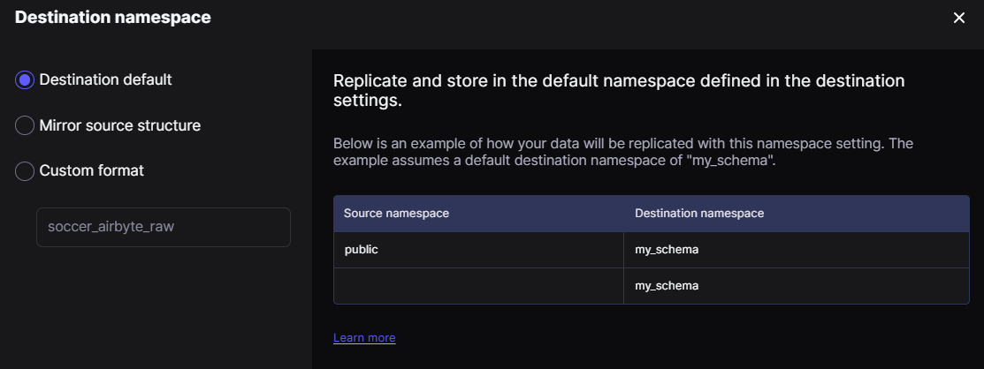

si schema source est public ou vide c'est le nom du schema défini dans déstination

Tu as tout à fait raison, c'est un point clé : si la source n'a pas de schéma (ou si c'est le schéma public par défaut), Airbyte utilise le nom défini dans la destination
comme "filet de sécurité".

1. Le principe : Airbyte essaie toujours de ranger la donnée. S'il ne trouve pas d'information de schéma à la source, il se replie sur le Default Schema que
tu as configuré dans ta destination Postgres.
2. Le comportement :
Source sans schéma $\rightarrow$ Utilise le schéma de la Destination.
Source avec schéma (ex: CHAMPIONS_LIGUE) + Option Default $\rightarrow$ Ignore la source et utilise celui de la Destination.
En résumé, le schéma défini dans la destination sert de valeur par défaut absolue dès que l'on ne veut pas (ou qu'on ne peut pas) utiliser le nom de la source.

Colonne "Custom format" : C'est ce que tu tapes dans la case.
Colonne "Source namespace" : C'est le schéma qui existe déjà dans ton SQL Server (ex: public ou CHAMPIONS_LIGUE).
Colonne "Destination namespace" : C'est le résultat final, c'est-à-dire le nom du schéma qui sera créé dans Postgres.

Le texte entre guillemets (ex: "custom") devient le nom exact du schéma, peu importe la source.
La variable ${SOURCE_NAMESPACE} est un copier-coller du nom d'origine.
La ligne vide (ou quand la source n'a pas de nom) déclenche l'utilisation du fameux my_schema (celui que tu as défini dans les réglages de ta destination).

En choisissant de bien structurer la source (SQL Server) et d'utiliser l'option Mirror source structure, vous gagnez sur deux tableaux :
Automatisation : Vous n'avez plus besoin de gérer manuellement les noms dans Airbyte ; tout se réplique fidèlement.
Clarté pour dbt : Vos schémas dans Postgres (Destination) porteront les mêmes noms que dans SQL Server (Source), ce qui rend votre code dbt beaucoup
plus facile à écrire et à documenter.
C'est la stratégie la plus "propre" dans un environnement business : on prépare la qualité à la source, et Airbyte se contente d'être un miroir fidèle.

La Connexion est prioritaire : Le choix que tu fais dans les réglages de la Connexion (Mirror, Custom ou Default) "écrase" ou définit comment utiliser les paramètres de la destination.
La Destination est la "roue de secours" : Les réglages de la Destination ne servent que de base par défaut ou de variable (le fameux my_schema) si la connexion le demande.

En résumé, la hiérarchie de décision fonctionne ainsi :

Niveau 1 (Le Chef) : Le mode choisi dans la Connexion (ex: Mirror). Il décide de la stratégie globale.
Niveau 2 (L'Exécutant) : Le champ Custom Format (si tu as choisi Custom). Il donne l'ordre précis.
Niveau 3 (La Réserve) : Le Default Schema configuré dans la Destination. Il n'est utilisé que si le Niveau 1 ou le Niveau 2 lui passe la main (cas du champ vide ou de l'option "Default").

Dans son architecture de base, oui : Source, Destination et Connexion sont les trois piliers. Cependant, pour maîtriser l'outil dans un environnement business,
il faut approfondir quatre concepts clés qui gèrent le comportement de ces connexions.

1. Les Sync Modes (Le cœur de l'outil)
C'est ce qui définit comment la donnée est transférée entre la source et la destination. Il faut savoir choisir le bon pour chaque table :

Full Refresh | Overwrite : Efface tout et recommence à chaque fois (ce que vous utilisez actuellement).
Full Refresh | Append : Ajoute les nouvelles données à la suite des anciennes sans rien effacer.
Incremental | Append : Ne transfère que les nouvelles lignes (plus rapide, nécessite un curseur comme une date ou un ID).
Incremental | Deduped History : Transfère les nouveautés et fusionne les mises à jour pour éviter les doublons.

2. Le "Typing & Deduping" (Transformation automatique)
C'est l'étape invisible que nous avons découverte sur votre capture Postgres.
Airbyte reçoit du JSON (donnée brute) et doit le transformer en colonnes SQL (bigint, varchar).
Maîtriser cela signifie comprendre comment Airbyte gère les types de données et pourquoi il ajoute ses colonnes techniques _airbyte_... pour l'audit.

3. La gestion des erreurs et les Logs
En entreprise, une synchronisation peut échouer (coupure réseau, changement de mot de passe). Maîtriser l'outil, c'est savoir lire l'onglet Timeline et les journaux de logs
pour identifier si l'erreur vient de la source, de la destination ou de la mémoire (comme vos 12 Go de RAM).

4. L'orchestration et l'API
Une fois que tout est configuré manuellement, il faut automatiser :
Schedules : Programmer les lancements (toutes les heures, tous les jours, etc.).
Webhooks : Alerter (sur Slack ou Teams) quand une synchro échoue.
API/Terraform : Pour les experts, déployer des centaines de connexions par code plutôt que par l'interface.

1. Pourquoi il crée le schéma de destination (vide) ?

Dès que vous lancez une connexion, Airbyte "prépare le terrain" en fonction de sa configuration globale. Même si vous avez choisi Mirror Source Structure, il initialise le schéma que
vous avez défini comme Default Schema dans la destination (votre "filet de sécurité"). Comme la règle Mirror prend le dessus pour les tables, ce schéma reste une coquille vide.

2. Le schéma soccer_airbyte_raw (La cuisine interne)

Celui-ci est systématique. C'est là qu'Airbyte dépose les données "brutes" (le JSON tel qu'il sort de SQL Server). Même si vous ne voulez que la table finale, Airbyte a besoin
de cet espace de stockage temporaire pour :
Faire l'extraction initiale.
Effectuer ensuite la transformation (le Typing & Deduping) vers votre schéma final.

3. Le schéma source avec les tables (Le résultat)
C'est votre schéma CHAMPIONS_LIGUE. C'est ici que le travail se termine : Airbyte prend les données du schéma raw,
les transforme en vraies colonnes, et les range dans ce schéma miroir.

Le schéma de destination par défaut : C'est une "préparation" automatique mais inutile dans le cas d'un Mirror.
Le schéma _raw : C'est la zone technique indispensable. En production, on ne le montre pas aux utilisateurs finaux, on le laisse "sous le capot".
Le schéma Miroir : C'est votre zone de données propres (Gold/Silver).
Il faut noter ceci : "Le schéma _raw est une zone de transit technique. Il est normal qu'il apparaisse vide après une synchronisation réussie, car Airbyte privilégie désormais
le stockage final structuré pour optimiser l'espace disque."
C'est une preuve que ton Typing & Deduping a bien fonctionné : Airbyte a réussi à convertir tout le JSON brut en une table lisible,
il a donc pu supprimer les données brutes temporaires.

